Sheet1
系统 | 一级功能 | 二级功能 | 需求 | 备注 | 工时 | 工时
商品管理 | 商品品牌管理 | 网站品牌库维护管理 | a、含增、删、改、查、批量导出； b、品牌内容含LOGO图片、中英文名称、首字母维护、排序值； c、支持前台按照品牌进行商品的搜索和展示。 | 目前系统暂未此部分功能 | 8 | 8
 | 商品分类管理 | 1、商品分类应分为前台和后台分类 | a、后台产品分类： a1. 含后台商品分类的增，删，改，查，导出功能。 a2. 编辑分类，可修改分类名称，插入子分类。 a3. 编辑末级分类（叶子分类），可修改分类名称，插入子分类，关联规格，关联属性，关联分组，关联类型。 a4. 导出末级分类（叶子分类）下的商品信息。 b、前台展示分类： b1. 含前台展示分类支持展示上传展示分类图片，同时支持增，删，改，查，导出功能。 b2. 编辑分类：含分类改名，隐藏分类，插入子分类，上移下移（在该页面的显示位置的）。 b3. 编辑末级分类（叶子分类），可修改分类名称，隐藏分类，关联后台分类，上移下移（在该页面的显示位置的），删除。 b4. 查看前台和后台的分类关联。 | 系统目前有分类管理但只有两级，且属性管理和规格管理缺失 | 6 | 6
 |  | 2、前台分类应和后台分类关联 | 从父级分类开始选择继承，对应关联，关联同时自动对应继承后台的属性和规格值 |  | 6 | 6
 |  | 3、系统分类的属性值管理 | a、属性值应按照类比分为：促销属性、用户属性、商品属性管理 b、属性管理应支持导入、修改、添加，并支持按属性搜索 c、属性值也应支持父级属性及同类商品属性值继承，并支持继承上的完善和修改 |  | 8 | 8
 |  | 4、系统分类的规格值管理 | a、规格管理应支持导入、修改、添加，并支持按属性搜索 b、规格值也应支持父级属性及同类商品属性值继承，并支持继承上的完善和修改 |  | 5 | 5
 |  | 5、系统可设置三级或以上分类 |  |  | 3 | 3
 | 商品类型管理 | 实物商品 |  | 系统目前有相应功能需测试 | 2 | 2
 |  | 虚拟商品 | 卡密、二维码 |  | 2 | 2
 |  | 虚拟物品？ | 卡密 |  | 2 | 2
 | 商品促销管理 | 积分抵扣、余额抵扣、满件包邮、满额包邮等 | 需要在每个促销活动上增加活动时限 | 系统目前有相应功能需测试，但仍不完善可参考云起调整 | 6 | 6
 | 商品分享及关注管理 | 微信导入关注管理 | 如无微信此部分功能可选择关闭 |  | 3 | 3
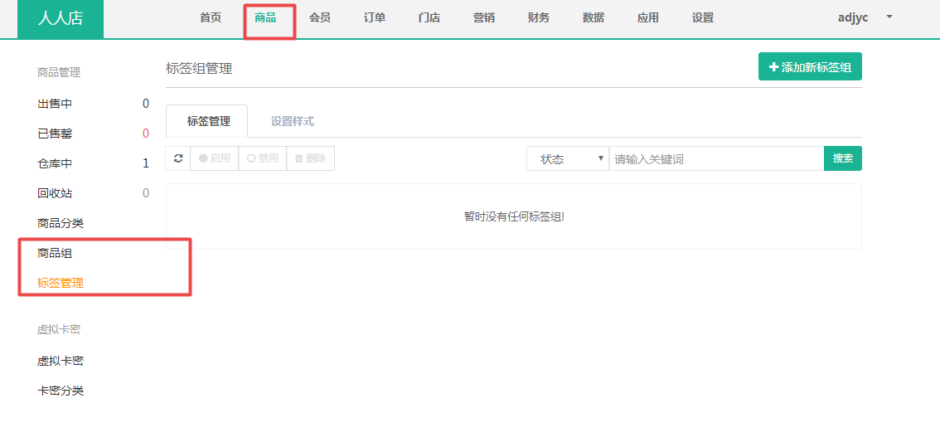
 |  | 分享管理 | a、支持制定统一模板，定期可进行模板的更新； b、重点商品可支持自定义分享内容，进行独立维护； c、分享以后可考虑以后与CPS关联，增加二维码海报形式？ | 系统目前具备此部分功能，但需要调整优化 | 8 | 8
 | 商品标签管理？ |  |  |  | 分类，品牌？ | 分类，品牌？
 | 商品批量设置管理 | 批量导入 |  | 系统暂无此功能，参考云起调整 | 2 | 2
 |  | 批量导出 |  |  | 2 | 2
 |  | 批量修改 |  |  | 6 | 6
 |  | 批量复制 |  |  | 8 | 8
 | 商品快速录入？
客户管理系统 | 客户信息管理 | 会员基本信息管理 | 会员id、注册、登录信息密码等 |  | 6 | 6
 |  | 会员设置 | 会员等级说明、等级设置、会员小组设置、会员升级限定 |  | 6 | 6
 |  | 会员等级管理 | 等级权重、等级名称、升级条件、折扣优惠 |  | 6 | 6
 |  | 会员分组管理 | 1、根据会员属性可添加、修改、删除会员分组； 2、删除变更会员及会员分组信息等操作需有审核的步骤。 |  | 6 | 6
 |  | 会员批量管理 （会员管理） | a、会员批量导入、导出、修改、查询、删除等； b、会员微信关注（可保留选择展示）； c、关联会员信息及订单查询、积分及余额充值、单会员删除等操作 |  | 8 | 8
 |  | 会员财务账户管理 | 包含会员积分、余额账户充值、账户变更记录等 |  | 6 | 6
 | 客户服务管理 | 评论管理 |  |  | 2 | 2
 |  | 售后管理 | 客户投诉管理、退换货管理？ |  | 2 | 2
 |  | 在线客服 |  |  | 6 | 6
 |  | 客诉管理 |  |  | 3 | 3
 |  | 会员权限及折扣管理 |  |  | 2 | 2

消息管理系统 | 商城对商户信息管理 | 1、公告、通知等 2、商家通知（下单、付款、买家支付等） |  |  | 3 | 3
 | 商城对客户信息 |  |  |  | 3 | 3

